RGB
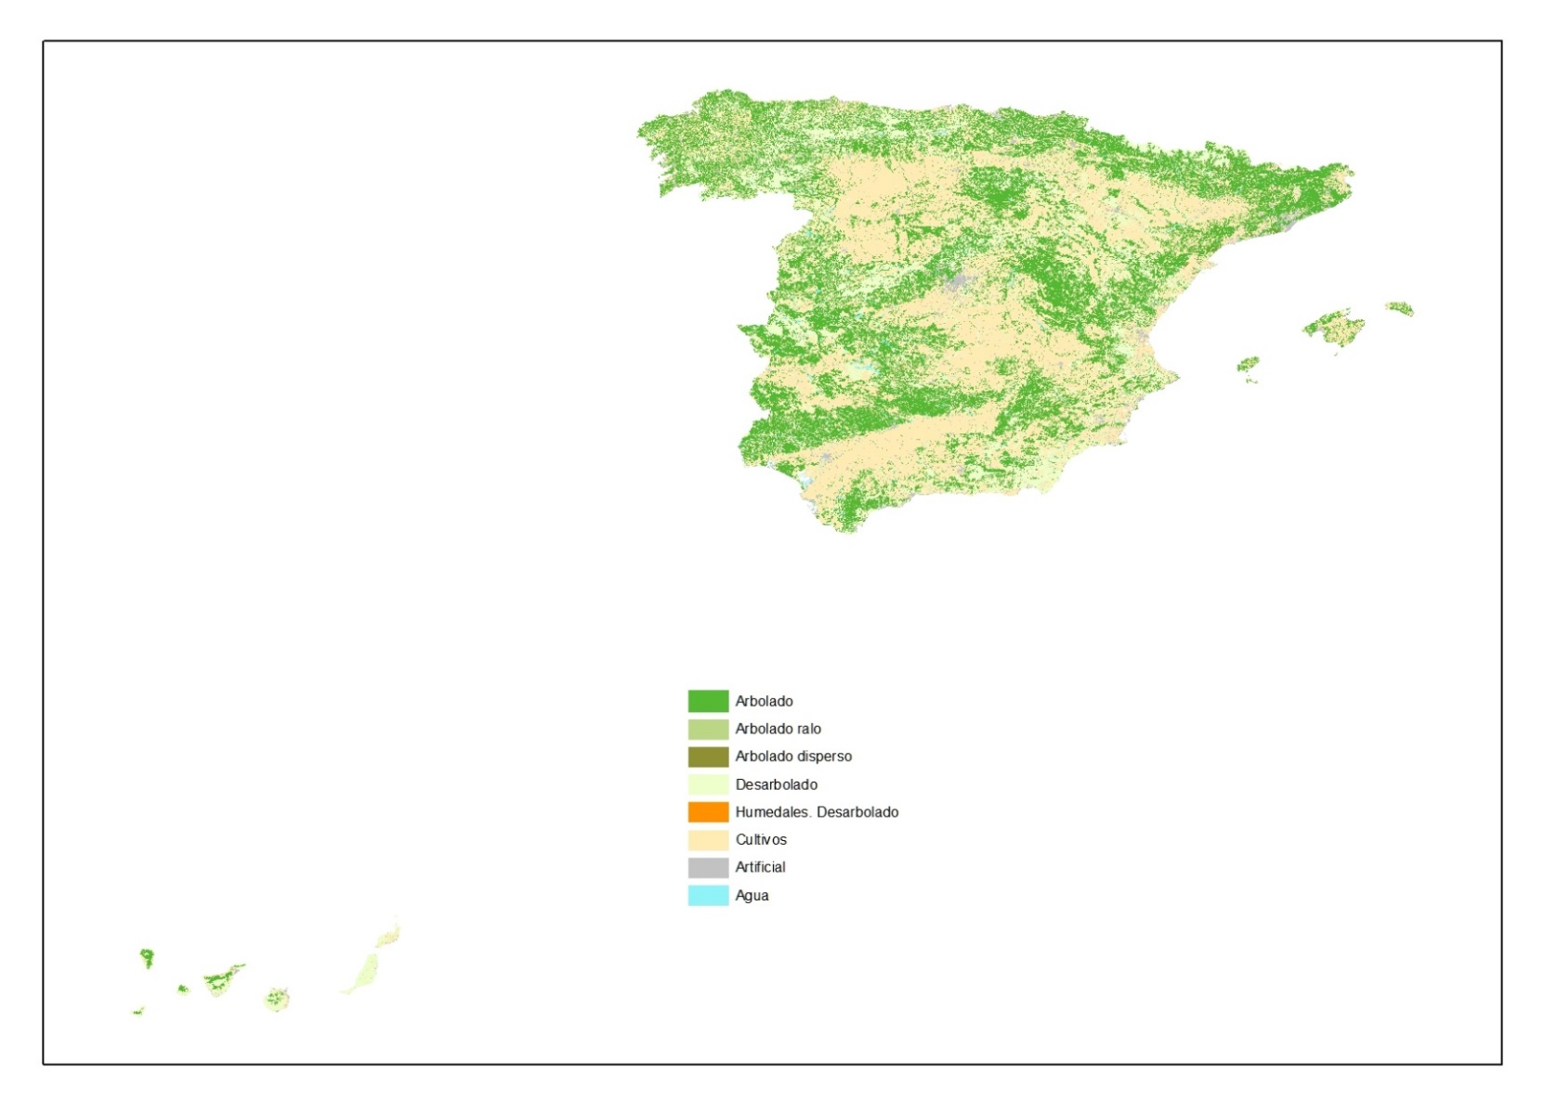
Uso del suelo (usoMFE) | RGB
Arbolado | 85/185/51
Arbolado ralo | 187/214/132
Arbolado disperso | 143/143/51
Desarbolado | 238/255/203
Humedales. Desarbolado | 255/145/0
Cultivos | 255/236/181
Artificial | 194/194/194
Agua | 143/243/248

Modelo de datos
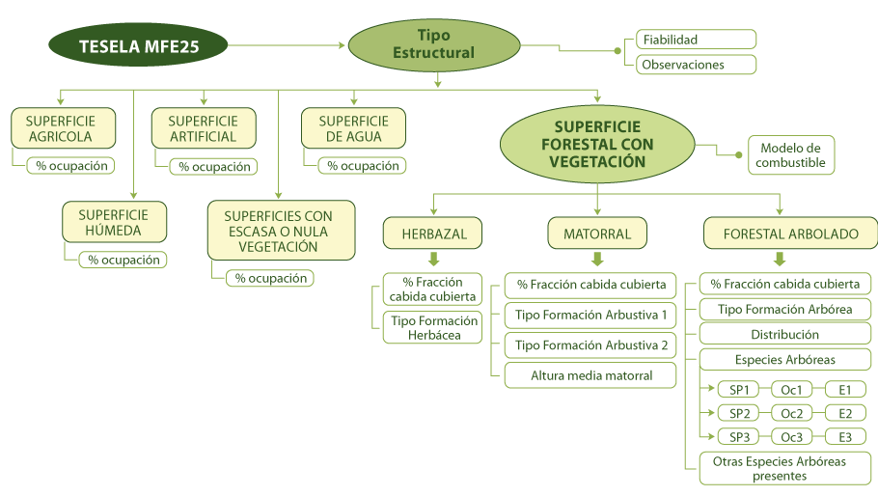

AGRUPACIÓN POR USOS
